mapping_base_CONMENT
sqlserver | mysql | postgre | oracle | kafka | queue
char(n) | char(n)，varchar(n)，text | char(n) | varchar2(n)，clob |  |  | mysql：长度大于255，char变varchar,nchar和varchar,nvarchar大于255都变成text类型。 | sqlserver | oracle
nchar(n) | char(n)，varchar(n)，text | varchar(n), text | nchar(n)，clob |  |  |  | char(n) | varchar2(n)，clob
varchar(n) | varchar(n)，text | varchar(n)，text | varchar2(n)，clob |  |  |  | nchar(n) | nchar(n)，clob
nvarchar(n) | varchar(n)， text | varchar(n)，text | varchar2(n) |  |  | 括号带字母，备端col字典与源端字典num_pre、num_scale对比 | varchar(n) | varchar(n)，clob
varchar(max) | longtext | text | CLOB |  |  | 括号带数字，解析括号内的数字为长度2的元组，位数，精度；没有置空，元组与备端col字典对比 | nvarchar(n) | varchar2(n)
nvarchar(max) | longtext | text | CLOB |  |  | 没有括号，单纯判断备端col字典type与self.data中备端对应列的名字是否相同即可 | varchar(max) | CLOB
int | int | integer | NUMBER(10) |  |  |  | nvarchar(max) | CLOB
tinyint | tinyint unsigned | smallint | NUMBER(3) |  |  |  | int | NUMBER(10)
smallint | smallint | smallint | NUMBER(5) |  |  |  | tinyint | NUMBER(3)
bigint | bigint | bigint | NUMBER(19) |  |  |  | smallint | NUMBER(5)
decimal(p,s) | decimal(p,s） | decimal(p,s） | NUMBER(p,s) |  |  |  |  | NUMBER(19)
numeric(p,s) | decimal(p,s) | decimal(p,s) | NUMBER(p,s) |  |  |  |  | NUMBER(p,s)
float | double | double precision | BINARY_DOUBLE |  |  | 名字对上了，接着往下比
real | double | real | FLOAT |  |  | 名字不对，这个就错了，continue到下一字段
money | decimal(19,4) | number(19,4) | NUMBER(19,4)
smallmoney | decimal(10,4) | number(10,4) | NUMBER(10,4) |  |  | select oracle from view where sqlserver == char
bit | tinyint(1) | boolean | NUMBER(1)
date | date | date | VARCHAR2(50)
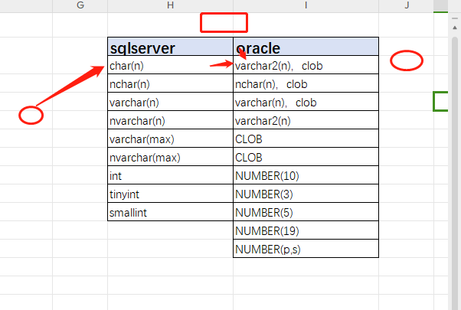
time(n) | varchar(20) | time | VARCHAR2(50)
datetime | datetime(3) | timestamp | timestamp(3)
datetime2(n) | varchar(34)，datetime(n) | varchar(50) | timestamp(n)
timestamp | binary(8) | varchar(50) | RAW(8)
smalldatetime | datetime | timestamp | date
datetimeoffset(n) | varchar(34) | varchar(50) | timestamp(n) with time zone
binary(n) | binary(n)，blob | bytea | BLOB
varbinary(n) | varbinary(n)，blob | bytea | BLOB
varbinary(max) | blob | bytea | BLOB
geometry | text | text | CLOB
geography | text | text | CLOB
xml | MEDIUMTEXT | text | NCLOB
UNIQUEIDENTIFIER | VARCHAR(100) | varchar(100) | VARCHAR2(100)
sql_variant | VARCHAR(255) | varchar(255) | VARCHAR2(200)
text | longtext | text | CLOB
ntext | longtext | text | NCLOB
image | longblob | bytea | BLOB
hierarchyid | varchar(200) | varchar(200) | VARCHAR2(200)
sysname | varchar(256) | varchar(200) | NVARCHAR2(128)

主键 | name:'',cloumn:'',rule:''
默认值 | name:'',cloumn:'',rule:'' |  | select 索引名称=a.name ,表名=c.name ,索引字段名=d.name ,索引字段位置=d.colid
唯一 | name:'',cloumn:'',rule:'' |  | FROM sysindexes a JOIN sysindexkeys b ON a.id=b.id AND a.indid=b.indid JOIN sysobjects c
check | name:'',cloumn:'',rule:'' |  | ON b.id=c.id JOIN syscolumns d ON b.id=d.id AND b.colid=d.colid WHERE a.indid NOT IN(0,255)
index |  |  | AND c.name='test_cons1' ORDER BY c.name,a.name,d.name;

暂时无法比较的列： | sql_variant
问题列 |  |  |  | - 在Oracle中，使用RAW、BLOB和BFILE等数据类型时，字符串是以字节为单位存储和操作的。这些数据类型可以存储二进制数据和大型对象。
 | 空值处理有问题
 | number001 decimal | （float精度问题） |  | 以字符为单位：
 | time表byte类型 | time001a datetime.time列 |  | - 在Oracle中，使用CHAR、VARCHAR2、CLOB和NCLOB等数据类型时，字符串是以字符为单位存储和操作的。这些数据类型用于存储字符数据，支持国际化字符集。
 |  | time005 timestamp
 |  | test_cons1
 | char004varchar2 | text、ntext | text\varchar一律convert为ntext、nvarchar
 | rollback_t2排序问题 | select 加排序
 | no007 float
 | i2_geome004

 | clr 源库二进制，备库varchar
 | 空字符串
 | unique大小写问题
 |  | ss
1027loader | to oracle
 | 新增带默认值列，loader报错，未正确处理newid函数
 | unique004
 | yuangonggongzi | 虚拟列问题
 | sparsetable | 稀疏列？

db2 | 获取表结构、列属性信息为列表，编写sql语句

_tab
self.tgt['tab_name'] | 表名列表

序列
同义词 | select name,base_object_name from sys.synonyms
 | name | 同义词名 | 表、存储、函数、视图
 | base_object | 同义词目标名
函数

触发器

存储过程
视图
分区表 | select s.name as sname,f.name as fname,f.type_desc from sys.partition_schemes as s,sys.partition_functions as f where s.function_id=f.function_id
 | sname分区schema名
 | fname分区函数名
 | type_desc分区类型

